Quiniela
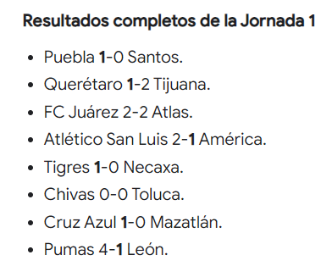
qu_id | li_id | to_id | jo_id | jp_LEV
A2024_ZC | ligamx | A2024 | 2 | L
 |  |  |  | E
 |  |  |  | V
 |  |  |  | ---

 |  |  |  |  |  |  | NOMBRE: | Arturo Ramos

 |  |  |  |  |  |  |  | EQUIPO LOCAL |  |  |  |  | EQUIPO VISITANTE |  | jp_id

 |  |  |  |  | 2024-07-12 | 19:00:00 | J-02 | AME | AMERICA | 3 | L | 0 | QUE | QUERETARO | 1
 |  |  |  |  | 2024-07-12 | 21:00:00 |  | MAZ | MAZATLAN | 2 | L | 1 | SLP | SAN LUIS | 2
 |  |  |  |  | 2024-07-12 | 21:00:00 |  | TIJ | TIJUANA | 2 | L | 1 | GUA | GUADALAJARA | 3
 |  |  |  |  | 2024-07-12 | 21:05:00 |  | ATL | ATLAS | 2 | L | 0 | TIG | TIGRES | 4
 |  |  |  |  | 2024-07-13 | 17:00:00 |  | NEC | NECAXA | 1 | L | 0 | PUE | PUEBLA | 5
 |  |  |  |  | 2024-07-13 | 17:00:00 |  | LEO | LEON | 1 | V | 2 | PAC | PACHUCA | 6
 |  |  |  |  | 2024-07-13 | 19:00:00 |  | TOL | TOLUCA | 2 | L | 0 | JUA | JUAREZ | 8
 |  |  |  |  | 2024-07-13 | 7:05:00 p. m. |  | SAN | SANTOS LAGUNA | 0 | V | 2 | PUM | PUMAS | 7
 |  |  |  |  | 2024-07-13 | 21:10:00 |  | MON | MONTERREY | 1 | V | 2 | CAZ | CRUZ AZUL | 9

 |  |  |  |  |  |  |  |  | L = Local | E = Empate |  |  |  | V = Vista

